注意事項
参加申込書とプログラム原稿を一本化しております。
作業開始前に、ご一読願います。

①「参加申込書」シートに必要事項を入力してください。氏名などが「プログラム原稿」に反映されます。
・ | キャプテンの「背番号」は数字に〇印をつけて下さい。

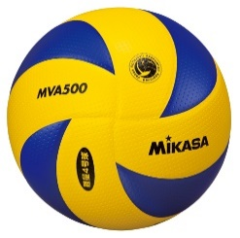
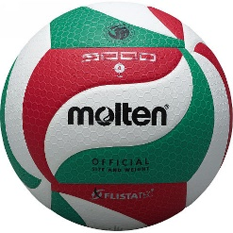
②その後、「プログラム原稿」シートの寄せ書き枠内に集合写真、イラスト、コメントなどを貼り付けてください。
・ | 今大会は男子は「ミカサ」様、女子は「モルテン」様の協賛予定ですので、写真撮影の際のボール、イラストに配慮をお願いいたします。
・ | 集合写真は必ず貼り付けてください。(プログラムの仕上がりはカラーを予定しております)
・ | 写真は、できる限りユニフォーム着用で、チーム全員が入るようにしてください。
・ | なお、できる限り高画質(画素数1280×980ピクセル 解像度９２dpi以上)で撮影してください。

③出来上がったら保存し、このファイルをメールにて提出願います。
・ | 添付ファイル名は「大会申込(男女別 チーム略称).xlsx」としてください。 例 大会申込(男 大船渡体協VBSS).xlsx
・ | 送信される方の、チーム名、お名前、連絡先をメール本文に明記願います。
・ | HPからダウンロードしたファイル名のまま送信されますと、プログラム作成に支障をきたす恐れがありますので上記を必ず明記してください。
・ | 事務処理軽減のため、デジタルデータのみにて提出願います。
・ | 記入終了後はシートや様式を変更せずにメールで送信して下さい。
・ | 確認でき次第事務局よりメールを送信します。メールが届きましたら申し込み完了となります。参加チームが確定しましたら、参加決定通知を送付いたします。
・ | 参加料納入方法・期日は参加決定通知書に同封いたします。
・ | プログラムを1部500円で販売いたします。事前予約を受け付けますので、参加申込書シートにて事前購入部数をお知らせの上、参加料と一緒にお支払いをお願いします。なお、あらかじめ各チームへは３部ずつお配りする予定です。

プログラム原稿
チーム名 |  |  |  |  |  |  | 組み合わせ№ | ここは、「参加申込書」シートの内容が反映されますので、あえて入力の必要はありません。 また、書式を変更しないで下さい。
監 督： |  | コーチ： |  |  | マネージャ－：
背番号 | 氏 名 | 学年 | 身長 | 背番号 | 氏 名 | 学年 | 身長

 |  |  |  |  |  |  |  | このスペースに、写真やコメントを記入願います。 画面で確認しただけでは、印刷イメージと相違があることが良くあります。必ず印刷し、思い通りの印刷となっているか、確認願います。

今大会は男子「ミカサ」、女子「モルテン」様の協賛を頂いており、試合球も同様です。

 |  |  | 写真、イラストに配慮をお願いいたします。


 |  |  | 作業に取り掛かる前に「注意事項」シートをご一読願います。

構成メンバー表
チーム名 |  |  |  |  |  | 男女混別 | 混合 | 組合せ表の番号

チーム名
チーム名
チーム名
チーム名

競技者 | 氏 名 | 競技者 | 氏 名 | 競技者 | 氏 名 |  |  |  | 競技者 | 氏 名
番 号 |  | 番 号 |  | 番 号 |  |  |  |  | 番 号

チーム名 |  |  |  |  |  | 男女別 | 混合 | 組合せ表の番号

チーム名
チーム名
チーム名
チーム名

競技者 | 氏 名 | 競技者 | 氏 名 | 競技者 | 氏 名 |  |  |  | 競技者 | 氏 名
番 号 |  | 番 号 |  | 番 号 |  |  |  |  | 番 号

